Chi tiết địa chất
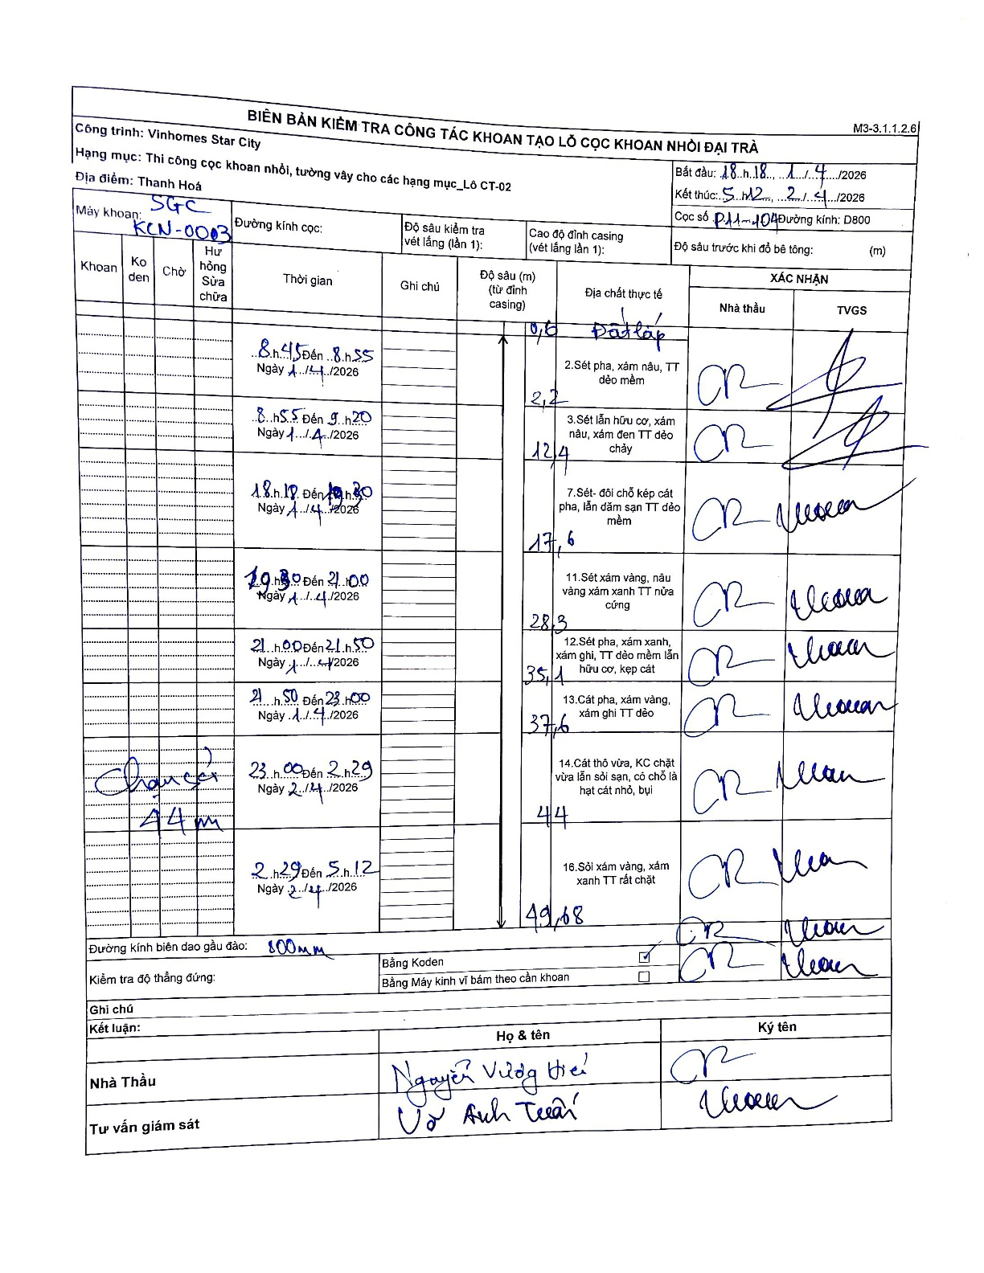
Dự án | Star City Thanh Hóa
Hạng mục | Thi công cọc khoan nhồi, tường vây cho các hạng mục_Lô CT-02
Tên bộ phận | Lô CT-02
Số hiệu cọc | P11-104
Tên Máy khoan | SGC-KCN0003
Đường kính | D800
Bắt đầu thi công | 18:18 11/04/2026
Kết thúc thi công | 05:12 12/04/2026

Địa chất TT | Đường kính | Mô tả lớp thiết kế | Từ (h) | Đến (h) | Cao độ từ | Cao độ đến | T.Gian (h) | Dài (m) | V (m/h) | Ghi chú
Đất lấp | D800 | Đất lấp | 18:45 11/04/2026 | 18:55 11/04/2026 | -0.71 | -0.6 | 0.17 | 0.11 | 0.66
2 | D800 | Sét pha, xám nâu, TT dẻo mềm | 18:55 11/04/2026 | 19:20 11/04/2026 | -0.6 | -2.2 | 0.42 | 1.6 | 3.84
3 | D800 | Sét lẫn hữu cơ, xám nâu, xám đen TT dẻo chảy | 18:18 11/04/2026 | 19:30 11/04/2026 | -2.2 | -12.4 | 1.2 | 10.2 | 8.5
4 | D800 | Sét- đôi chỗ kẹp cát pha, lẫn dăm sạn TT dẻo mềm | 19:30 11/04/2026 | 21:00 11/04/2026 | -12.4 | -17.6 | 1.5 | 5.2 | 3.47
5 | D800 | Sét xám vàng, nâu vàng xám xanh TT nửa cứng | 21:00 11/04/2026 | 21:50 11/04/2026 | -17.6 | -28.3 | 0.83 | 10.7 | 12.84
6 | D800 | Sét pha, xám xanh, xám ghi, TT dẻo mềm lẫn hữu cơ, kẹp cát | 21:50 11/04/2026 | 23:00 11/04/2026 | -28.3 | -35.1 | 1.17 | 6.8 | 5.83
7 | D800 | Cát pha, xám vàng, xám ghi TT dẻo | 23:00 12/04/2026 | 02:29 12/04/2026 | -35.1 | -37.6 | 3.48 | 2.5 | 0.72 | Chạm cát 44m
8 | D800 | Cát thô vừa, KC chặt vừa lẫn sỏi san, có chỗ là hạt cát nhỏ, bụi | 02:29 12/04/2026 | 05:12 12/04/2026 | -37.6 | -44 | 2.72 | 6.4 | 2.36
9 | D800 | Sỏi xám vàng, xám xanh TT rất chặt | 02:29 12/04/2026 | 05:12 12/04/2026 | -44 | -49.68 | 2.72 | 5.68 | 2.09

ẢNH BIÊN BẢN GỐC

